CUBIERTAS
IMPERMEABILIZACIÓN CON EUCOFLEX FRÍA - POLIUREA DE APLICACIÓN EN FRIO
EUCOFLEX FRÍA CUBIERTAS: Sistema de impermeabilización de cubiertas con la resina de poliurea bicomponente de aplicación en frío EUCOFLEX FRIA, con acabado protector alifático, siguiendo los requerimientos del certificado ETE No. 17/0509 para 25 años (W3).
 |  | 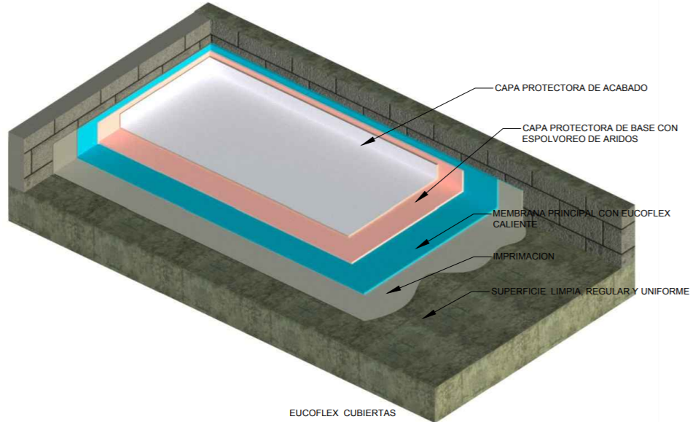
 | NOTA 1: Ingrese el área a impermeabilizar en la casilla de color
 | NOTA 2: Seleccione de la lista despegable el primer a utilizar. Para concreto verde use Eucoflex Primer GC
 | NOTA 3: Seleccione de la lista despegable el tiempo que necesite dar al servicio, y posteriormente el recubrimiento de acuerdo al acabado: incoloro o de color.
 | ITEM | DESCRIPCIÓN | CONFORMACIÓN DEL KIT |  |  |  | RENDIMIENTO |  | ÁREA (m2) | UNIDADES REQUERIDAS (Incluye 5% de desperdicios)
 |  | Imprimante
 | 7182 | EUCOFLEX PRIMER GC | 1 | Kit x | 5 | kg | 0.4 | kg/m2 | 25000 | 2100 | Kits x 5 kg
 | 2014 | EUCOFILLER MEDIO | 1 | Bolsa x | 30 | kg | 0.5 | kg/m2 |  | 438 | Bolsas x 30 kg

 |  | Membrana
 | 7266 | EUCOFLEX FRÍA | 1 | Kit x | 26.5 | kg | 2.0 | kg/m2 |  | 1982 | Kits x 26,5 kg
 |  | Recuerde que una unidad de Eucoflex Fría le rinde para 25,17 m2 aproximadamente.
 |  | Recubrimiento Alifático:Resistente a luz y radiación UV. (Opcional). El uso del Eucofiller para el recubrimiento es opcional si se quiere una superficie antideslizante

 | Puesta al servicio en 24 horas | EUCOFLEX ACABADO L Blanco/Gris/Incoloro | 1 | Unidad | 25 | kg | 0.5 | kg/m2 |  | 525 | Cuñete* 25 kg
 | 2014 | EUCOFILLER MEDIO | 1 | Bolsa x | 30 | kg | 1 | kg/m2 |  | 263 | Bolsas x 30 kg

IMPORTANTE
* Los rendimientos aquí consignados son consumos teoricos y promediados, sin embargo estos pueden presentar variaciones de acuerdo a la porosidad de la superficie y/o otras condiciones de la aplicación. * Los consumos de imprimante y recubrimiento se toman realizando aplicación a dos capas.
HOJAS TECNICAS
Eucoflex Fría |  | http://www.toxement.com.co/media/3703/eucoflex-fria.pdf
Eucoflex Acabado L |  | http://www.toxement.com.co/media/3699/eucoflex-acabado-l.pdf
Eucoflex Acabado PA 2C |  | http://www.toxement.com.co/media/3700/eucoflex-acabado-pa-2c.pdf
ASESORIA TÉCNICA
Para mayor información sobre nuestros productos o una cotización de los mismos, puede comunicarse con su asesor de confianza, o a nuestra linea de atención al cliente (1) 8698787 o escribirnos al correo atencioncliente@toxement.com.co
VERSION JUNIO 2020

PARKING
IMPERMEABILIZACIÓN CON EUCOFLEX FRÍA - POLIUREA DE APLICACIÓN EN FRIO
EUCOFLEX FRÍA PARKING: Sistema de impermeabilización de una superficie de concreto por medio de una membrana elastomérica continua, de alto espesor y sin juntas, aplicada en frío, capaz de puentear las posibles fisuras del sustrato y además resistir el tráfico de automóviles en una cubierta de parking.
 |  | 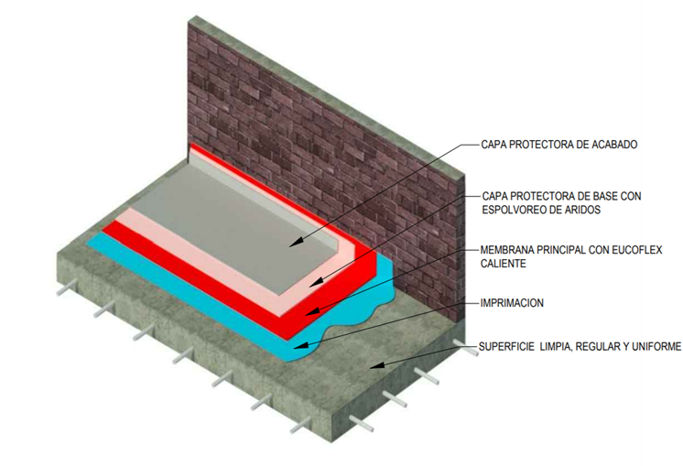
 | NOTA 1: Ingrese el área a impermeabilizar en la casilla de color
 | NOTA 2: Seleccione de la lista despegable el primer a utilizar. Para concreto verde, utilice Eucoflex Primer GC
 | NOTA 3: Seleccione de la lista despegable el tiempo que necesite dar al servicio, y posteriormente el recubrimiento de acuerdo al acabado: incoloro o de color.
 | ITEM | DESCRIPCIÓN | CONFORMACIÓN DEL KIT |  |  |  | RENDIMIENTO |  | ÁREA (m2) | UNIDADES REQUERIDAS (Incluye 5% de desperdicios)
 |  | Imprimante
 | 7181 | EUCOFLEX PRIMER | 1 | Kit x | 3 | kg | 0.45 | kg/m2 | 25000 | 3938 | Kits x 3 kg
 | 2014 | EUCOFILLER MEDIO | 1 | Bolsa x | 30 | kg | 0.5 | kg/m2 |  | 438 | Bolsas x 30 kg

 |  | Membrana
 | 7266 | EUCOFLEX FRÍA | 1 | Kit x | 26.5 | kg | 2.0 | kg/m2 |  | 1982 | Kits x 26,5 kg
 |  | Recuerde que una unidad de Eucoflex Fría le rinde para 25,17 m2 aproximadamente.
 |  | Recubrimiento Alifático:Resistente a luz y radiación UV. (Opcional). El uso del Eucofiller para el recubrimiento es opcional si se quiere una superficie antideslizante

 | Puesta al servicio en 24 horas | EUCOFLEX ACABADO PA 2C (todos los colores) | 1 | Unidad | 15 | kg | 0.5 | kg/m2 |  | 875 | Cuñete* 15 kg
 | 2014 | EUCOFILLER MEDIO | 1 | Bolsa x | 30 | kg | 1 | kg/m2 |  | 438 | Bolsas x 30 kg

IMPORTANTE
* Los rendimientos aquí consignados son consumos teoricos y promediados, sin embargo estos pueden presentar variaciones de acuerdo a la porosidad de la superficie y/o otras condiciones de la aplicación. * Los consumos de imprimante y recubrimiento se toman realizando aplicación a dos capas.
HOJAS TECNICAS
Eucoflex Fría |  | http://www.toxement.com.co/media/3703/eucoflex-fria.pdf
Eucoflex Acabado L |  | http://www.toxement.com.co/media/3699/eucoflex-acabado-l.pdf
Eucoflex Acabado PA 2C |  | http://www.toxement.com.co/media/3700/eucoflex-acabado-pa-2c.pdf
ASESORIA TÉCNICA
Para mayor información sobre nuestros productos o una cotización de los mismos, puede comunicarse con su asesor de confianza, o a nuestra linea de atención al cliente (1) 8698787 o escribirnos al correo atencioncliente@toxement.com.co
VERSION JUNIO 2020

